상품제안서
자바 올인원세트 화이트 | 상품코드: S27890

 |  |  |  |  |  |  | 02-713-8555 | www.synergygift.co.kr
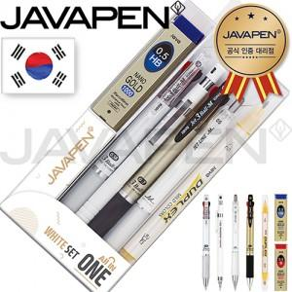

【상세/제작정보】

【인쇄/포장옵션】 | 스티커 / 포장지포장

【공급단가】 | 수량 | 300~ | 500~ | 1,000~ | 3,000~ | 5,000~
*VAT별도 | 단가 | 10,210원 | 9,840원 | 9,460원 | 9,080원 | 8,850원

【상품 URL】 | https://www.synergygift.co.kr:443/src/goods_detail.php?gdno=27890

